7
 | HOJA DE INSTRUCCIÓN DE INSPECCION/RECIBO DE MATERIA PRIMA

 | No. |  |  |  | Fecha de Inspección:
7 | 7 |  |  |  | 09/08/2023

Descripción de Materia Prima recibida: |  |  | Proveedor: |  | Factura No. |  | Fecha de Factura:
Lamina en Hoja. Cal. 20 A1008-DS |  |  | Serviacero Planos S de RL de CV |  | LE 288673 |  | 03/08/2023

Calibre de lámina |  | No. de pedido |  | No. de rollo |  | No. de Pz./Kg.

0.0345" - 0.0375" |  | 233125281 |  | 2323280 |  | 94/2030

Lecturas de muestreo:

Ancho | Largo |  | Instrucciones para la Inspección: 1.- Deberán ser revisadas las propiedades mecánicas y la composición química del material de acuerdo a especificaciones técnicas establecidas en el reverso de este documento contra certificado de material (CM) si éstas cumplen se marca con una o en su defecto, si no cumplen cun una en la columna CM correspeondiente. 2,- Se evalua el aspecto dimensional, midiendo el espesor como se indica en la figura. Nota: Si al menos un aspecto no se cumple se rechaza el material y se actua conforme al procedimeinto MP-7.10
0.03436 | 0.03436
0.03470 | 0.03470
0.03465 | 0.03465
0.03480 | 0.03480
0.03510 | 0.03510
0.03490 | 0.03490
0.03500 | 0.03500
0.03580 | 0.03580
0.03480 | 0.03480
0.03480 | 0.03480

Observaciones a los resultados dimensiónales, propiedades mecánicas y requerimientos químicos:

Material dentro de especificacion

Aceptación | √ |  |  |  | Rechazo

Observaciones a la disposición de la Materia Prima:
Se liberan 94 piezas, con un total de 2030 Kg.
 | 845.6523.
 | 845.6523.

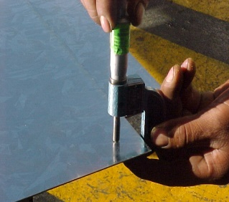
 |  |  |  |  | NOTA: En la imagen se indican los lugares para toma de lectura del espesor de lámina, utilizando micrómetro para espesores en el rango adecuado.

Nombre y Firma

LAURA
Aseguramiento de Calidad

